Sheet1


Hướng dẫn bảo trì

đang nhập và chọn maintenance Machine
Chọn Thuộc tính ở trên rồi nhấn nút tìm kiếm, những máy muốn đưa vào danh sách bảo trì.

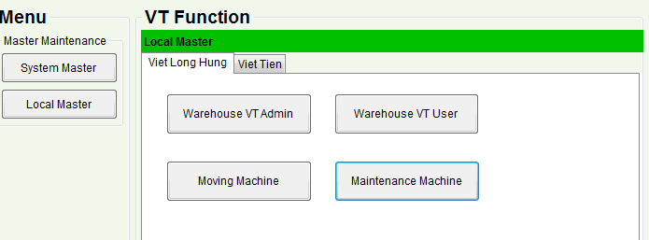


Vào Bảo trì theo chu ky,
Nhân nút tìm kiếm bảo trì. với danh sách và lịch sử.
Danh sách sẽ máy trì kế tiếp, Lich sử ra lịch sử bảo trì qua hàng tháng của máy đó
Nhấn thêm để thêm thời gian bắt đầu và chu ky bảo trì. tính theo ngày. Như vậy máy đó đã add vapf danh sách bảo trì. Chỉ add 1 làn trong đời

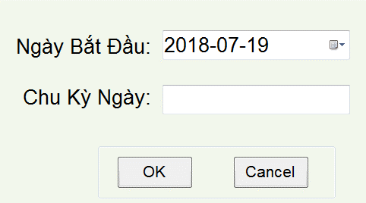

Màu trang là đã bảo trì
màu đỏ là tới hạn mà chưa bảo trì.
màu vàng là còn 1 tuần nữa là tới hạn bảo trì.
Nhấn vào nút Check Box cho từng máy hoặc up toàn bộ giống nhau cho nút checkbox ngoài bìa ngoài cùng.
chọn chỉnh sửa báo trì, nó sẽ cập nhập bảo trì.

